Opgave 58-61
58 | Udby Byggemarked
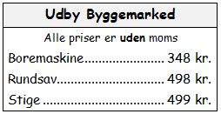
a: | Hvad er momsen på en boremaskine?

b: | Hvad koster en rundsav med moms?

c: | Skriv en regning (med moms) på to boremaskiner og en stige

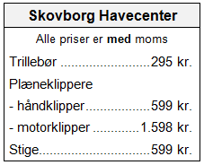
59: | Skovborg Havecenter

a: | Hvad koster en trillebør uden moms?

b: | Hvad koster en motorklipper uden moms?

c: | Hvad meget udgør momsen på en håndklipper?

d: | Sammenlign prisen på en stige med prisen i Udby Byggemarked.

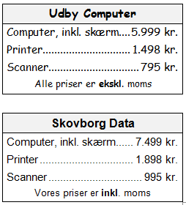
60: | IT-udstyr

a: | Hvad koster en computer, en printer og en scanner tilsammen hos Skovborg Data?
 | Beløbet skal være inkl. moms.

b: | Hvad koster en computer, en printer og en scanner tilsammen hos Udby Computer?
 | Beløbet skal være inkl. moms.

c: | Hvor meget udgør momsen på en computer hos Skovborg Data?

d: | Hvad koster en scanner uden moms hos Skovborg Data?

61: | Udfyld de tomme pladser i tabellen:

 | Vare | Pris ekskl. moms | Moms | Pris inkl. moms
 | Cykel | 2,396.00
 | En pakke gær |  |  | 0.75
 | 1 liter mælk | 5.56
 | 500 gram kaffe |  | 5.99

Opgave 65-72
Bemærk:
Du kan regne direkte på tallene i tabellen til højre. Du kan også tilføje xtra rækker og kolonner.
 | Skovborg kommunale værker
 |  | Skovborg Kommunale Værker
a: | Hvor mange procent stiger prisen på el? | Meddelelse om prisstigninger
 |  |  | Pris i dag | Ny pris
 |  | El, pr. kWh | 1.65 | 1.70
 |  | Vand, pr. m3 | 45.50 | 48.35
b: | Hvor mange procent stiger prisen på vand?

Bemærk:
Du kan regne direkte på tallene i tabellen til højre. Du kan også tilføje xtra rækker og kolonner.
 | Prisudvikling - 2000 til 2010 | Forbrugergruppen har sammenlignet
 |  | nogle af priserne i Udby Storkøb fra
a: | Hvor mange af priserne er steget? | år 2000 med de nuværende priser (2010).
 |  |  | 2000 | 2010
 |  | Letmælk, pr. liter | 4.95 | 6.45
 |  | Rugbrød, pr kg | 9.95 | 11.95
b: | Hvilken pris er steget mest i kr.? | Oksefars, pr. kg | 49.95 | 59.95
 |  | Sodavand, 1,5 liter | 11.95 | 9.95

c: | Hvilken pris er steget mest målt i procent?

d: | Hvor mange procent er prisen på sodavand faldet?

e: | Sammenlign prisudviklingen på sodavand og rugbrød.

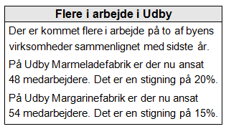
72: | Flere i arbejde

a: | Hvor mange var der sidste år ansat på Udby Marmeladefabrik?

b: | Hvor mange var der sidste år ansat på Udby Margarinefabrik?

c: | Hvor mange procent er antallet af ansatte vokset på de to virksomheder tilsammen?

Opg. 65-72 Facit
Bemærk:
Du kan regne direkte på tallene i tabellen til højre. Du kan også tilføje xtra rækker og kolonner.
65. | Skovborg kommunale værker
 |  |  |  |  |  |  | Skovborg Kommunale Værker
a: | Hvor mange procent stiger prisen på el? |  |  |  |  |  | Meddelelse om prisstigninger
 |  |  |  |  |  |  |  | Pris i dag | Ny pris | Ændring | i %
 |  |  |  |  |  |  | El, pr. kWh | 1.65 | 1.70 | 0.05 | 3.0%
 |  |  |  |  |  |  | Vand, pr. m3 | 45.50 | 48.35 | 2.85 | 6.3%
b: | Hvor mange procent stiger prisen på vand?

Bemærk:
Du kan regne direkte på tallene i tabellen til højre. Du kan også tilføje xtra rækker og kolonner.
69. | Prisudvikling - 2000 til 2010 |  |  |  |  |  | Forbrugergruppen har sammenlignet
 |  |  |  |  |  |  | nogle af priserne i Udby Storkøb fra
a: | Hvor mange af priserne er steget? |  |  |  |  |  | år 2000 med de nuværende priser (2010).
 |  |  |  |  |  |  |  | 2000 | 2010 | Ændring | i %
 |  |  |  |  |  |  | Letmælk, pr. liter | 4.95 | 6.45 | 1.5 | 30.3%
 |  |  |  |  |  |  | Rugbrød, pr kg | 9.95 | 11.95 | 2 | 20.1%
b: | Hvilken pris er steget mest i kr.? |  |  |  |  |  | Oksefars, pr. kg | 49.95 | 59.95 | 10 | 20.0%
 |  |  |  |  |  |  | Sodavand, 1,5 liter | 11.95 | 9.95 | -2 | -16.7%

c: | Hvilken pris er steget mest målt i procent?

d: | Hvor mange procent er prisen på sodavand faldet?

e: | Sammenlign prisudviklingen på sodavand og rugbrød.
 |  | Sodavand er blevet markant billigere, mens det er blevet dyrere at købe brød.
 |  | Synes du det er god udvikling, hvorfor?

72: | Flere i arbejde

a: | Hvor mange var der sidste år ansat på Udby Marmeladefabrik?
 |  |  | 40 |  | 48 personer svarer til 120%, derfor
 |  |  |  |  | 48 personer/120*100

b: | Hvor mange var der sidste år ansat på Udby Margarinefabrik?
 |  |  | 47

c: | Hvor mange procent er antallet af ansatte vokset på de to virksomheder tilsammen?

 |  |  | Sidste år | I år | Ændring | %
 |  |  | 87 | 102 | 15 | 17.2%

